チラシ
参加者募集のおしらせ

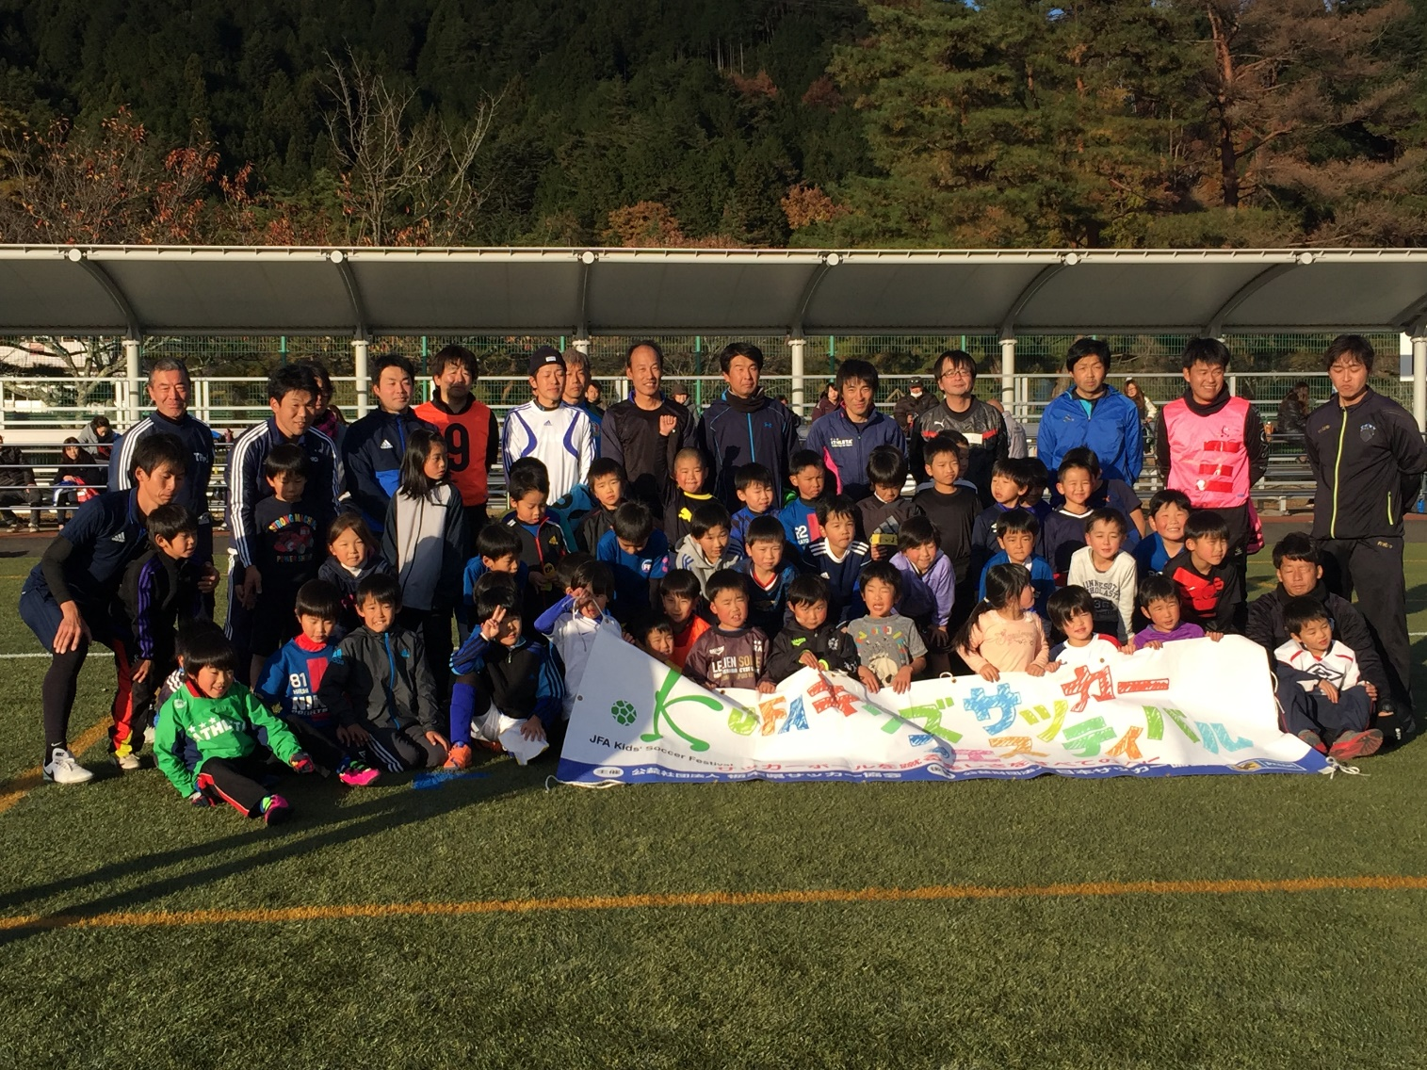
ＪＦＡキッズサッカーフェスティバル

２０18in丸山

体を動かすことが大好きで
サッカーをやってみたいと思っている子のための
初心者向けのイベントです

 | 日 時 | ２０１８ 年 ９ 月 ８ 日（土） 小雨決行
 |  | 受付 ９：００ オープニング ９：３０ クロージング １２：００予定

 | 会 場 | 日光市丸山サッカー場

 | 参加資格 | サッカーを楽しみたい小学校３年生以下の男女
 |  | ※サッカー経験の少ない児童が優先になります。

 | 定 員 | １年生３０人、 ２年生３０人、 ３年生３０人 先着順 （参加費５００円）
 |  | ※定員になり次第受付を終了させていただきます
 |  | 参加費は当日会場で受付時にお願いします

 | 申し込み | （公社）栃木県サッカー協会事務局へＦＡＸで申し込む（裏面）
 |  | 締め切り ８ 月 ３１ 日 （金） １７：００まで

 | ドリブルの練習です |  | ミニゲームです | 最後は、みんなで
 | ぶつからないように・・・ |  | チームで頑張りました | 試合をしました
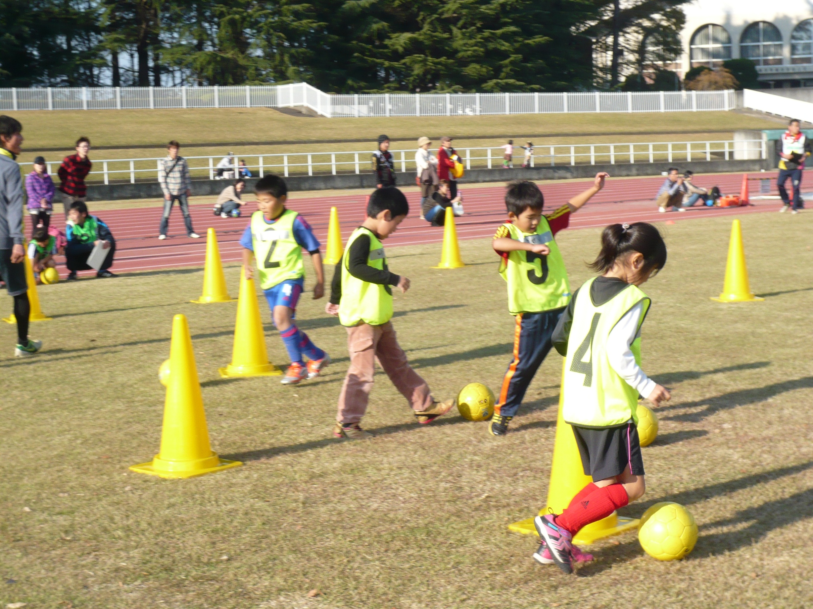
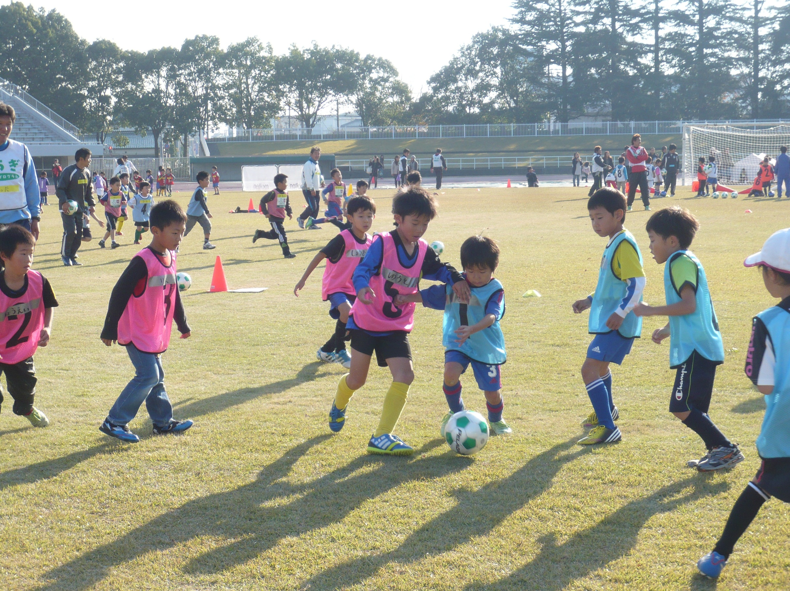
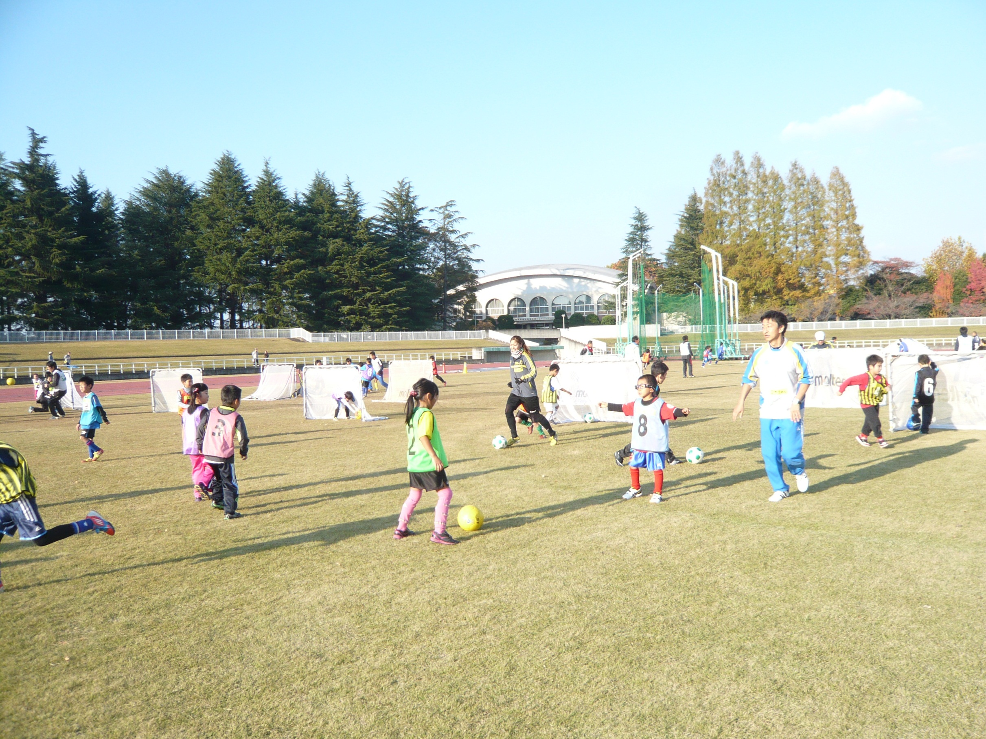

 | 主 催 （公社）栃木県サッカー協会 主管 （公社）栃木県サッカー協会キッズ委員会
 | 後 援 （公財）日本サッカー協会、 日光市教育委員会（予定）、 鹿沼市教育委員会（予定）、
 | 協 力 栃木県少年サッカー連盟

問合せ先 （公社）栃木県サッカー協会事務局
 |  |  | ＴＥＬ ０２８－６８８－８４１１
 |  |  | ＦＡＸ ０２８－６８８－８４００

 | 詳細、参加決定等については、栃木県サッカー協会ＨＰキッズ委員会 参照

